상품제안서
C타입 PPS PD3.0 GaN 25W 고속충전기 | 상품코드: S43524

 |  |  |  |  |  |  | 02-713-8555 | www.synergygift.co.kr
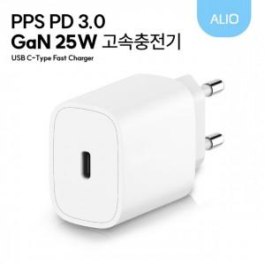

【상세/제작정보】

【인쇄/포장옵션】 | 레이저, 풀칼라 / 포장지포장

【공급단가】 | 수량 | 100~ | 300~ | 500~ | 1,000~ | 5,000~
*VAT별도 | 단가 | 2,600원 | 2,480원 | 2,420원 | 2,360원 | 2,280원

【상품 URL】 | https://www.synergygift.co.kr:443/src/goods_detail.php?gdno=43524

